Forside
KonjunkturStatistik 2. kvartal 2026
14. august 2026

I 2. kvartal 2026 var den årlige stigning i lønomkostningerne på DA-området 3,6 procent, hvilket er 0,2 procentpoint lavere end i 1. kvartal 2026. Stigningstakten for 2. kvartal 2026 skal ses i sammenhæng med udmøntninger fra OK2025, hvor bl.a. fritvalgsbidraget steg med 1 procentpoint for mange medarbejdere. Til gengæld udgår effekten af forhøjelsen af arbejdsgivers pensionsbidrag på 1 procentpoint.

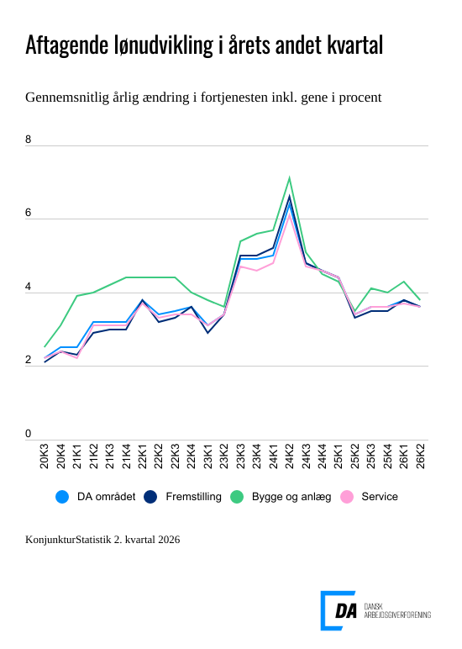

Link til figur

Udviklingen i lønomkostningerne på DA-området viser en aftagende lønudvikling i 2. kvartal 2026 sammenlignet med 1. kvartal. Den samlede lønstigningstakt aftager fra 3,8 procent til 3,6 procent. Udviklingen er især tydelig blandt arbejderne, hvor lønstigningstakten går fra 4,4 procent i 1. kvartal til 4,0 procent i 2. kvartal. For funktionærerne ligger lønstigningstakten i 2. kvartal på 3,2 procent, hvilket er 0,1 procentpoint lavere end forudgående kvartal.

Lønudviklingen i 2. kvartal 2026 omfatter forhøjelsen af fritvalgsbidraget med 1 procentpoint, som blev aftalt i OK2025. Effekten af forhøjelsen af arbejdsgivers pensionsbidrag på 1 procentpoint indgår ikke længere i lønudviklingen.

Lønomkostningerne aftager inden for fremstilling
Inden for fremstillingsvirksomhed aftager lønudviklingen med 0,2 procentpoint og lander på 3,6 procent i 2. kvartal 2026. For funktionærer er der tale om en uændret lønudvikling på 3,1 procent i samme periode, mens den for arbejdere aftager med 0,4 procentpoint og lander på 4,0 procent.

Svagt aftagende lønudvikling inden for service
Udviklingen i lønomkostningerne inden for servicevirksomhed aftager med 0,1 procentpoint og lander på 3,6 procent i 2. kvartal 2026. For funktionærer er lønudviklingen aftaget med 0,1 procentpoint til 3,3 procent. Lønudviklingen for arbejdere er aftaget med 0,2 procentpoint og er på 4,0 procent i samme periode.

Lønudviklingen aftager mest inden for bygge og anlæg
Lønomkostningerne inden for bygge- og anlægsvirksomhed aftager mest med 0,5 procentpoint, hvor lønstigningstakten i 2. kvartal 2026 er på 3,8 procent. For funktionærer aftager lønudviklingen med 0,2 procentpoint og er på 3,0 procent i 2. kvartal 2026. Lønudviklingen aftager med 0,6 procentpoint for arbejdere og lander på 4,1 procent.

Samlede medarbejderomkostninger stiger med 3,5 procent
Den årlige ændring i de øvrige medarbejderomkostninger er -0,09 procent i forhold til samme kvartal sidste år. Det betyder, at de samlede medarbejderomkostninger stiger med 3,5 procent, hvilket er en smule mindre end lønomkostningerne alene. Udviklingen skyldes hovedsageligt et fald i udgifterne til AUB, som faldt med 192 kr. pr. kvartal pr. fuldtidsbeskæftigede i 2026 i forhold til udgiften pr. kvartal i 2025. I modsat retning trækker stigninger både i bidraget til arbejdsskadeafgiften og AES-bidraget, som særligt skyldes en høj sagsafvikling af erstatningssager og høje udbetalinger på Covid-19-sager.

Lyntal viste en lønudvikling på 3,5 procent
For hele DA-området viste lyntallet en stigning på 3,5 procent i 2. kvartal 2026, hvilket er 0,1 procentpoint lavere end de endelige tal i den aktuelle offentliggørelse. For service og bygge og anlæg afviger det endelige tal også med 0,1 procentpoint fra lyntallene, hvor det endelige tal for fremstilling ikke afviger fra lyntallet. For arbejdere afviger det endelige tal med 0,1 procentpoint fra lyntallet, hvor det for funktionærer er det samme tal som lyntallet.

